系統図（改修前）
BS/CS110°
BS/CS110°

 |  |  |  |  |  |  | 保安器 | J：COM信号 | コンセント

UB点検口MB
V
 |  |  | 8F（オーナー様）
 |  |  |  |  |  |  | 双方向ブースター | VHFアンテナ | 引き込み柱

6
U
MDF
 |  |  |  |  |  |  | 片方向ブースター | UHFアンテナ | 電源ＢＯＸ

2
BS
 |  |  |  |  |  |  | 2分配器 | BSアンテナ
2
V-ONU
3
CS
3
8 S P L
 |  |  |  |  |  |  | 3分配器 | CSアンテナ

DC
点検口
TP
4
DC
 |  |  | 7F
 |  |  |  |  |  |  | 4分配器 | スペアナ測定用T.P

DC
6
DC
 |  |  |  |  |  |  | 6分配器 | S.G挿入用 T.P

DC
4
8
 |  |  |  |  |  |  | 8分配器 | 電通ライン

DC
 |  |  |  |  |  |  | 1分岐器 | ATT | 階段

点検口
DC
 |  |  | 6F
 |  |  |  |  |  |  | 2分岐器 | ダミー

DC
4
DC
 |  |  |  |  |  |  | 4分岐器 | JJ

 |  |  |  |  |  |  | 混合分波器 | JJダミー

点検口
 |  |  | 5F

2
4

点検口
 |  |  | 4F

CATV
4

点検口
 |  |  | 3F

2

4

点検口
 |  |  | 2F

4

MDF
 |  |  | 1F

地下ピット

 | ※棟内線はS-5C-FB線です

ユニットSW方式 |  |  |  | シティレジデンスA3木場 |  | 東京ベイネットワーク株式会社

工事日 |  | 2024-02-29

FTTH導入工事 |  |  |  | テレビ共聴設備系統図 | 改修前

系統図（改修後）
BS/CS110°
BS/CS110°

 |  |  |  |  |  |  | 保安器 | J：COM信号 | コンセント

UB点検口MB
V
 |  |  | 8F（オーナー様）
 |  |  |  |  |  |  | 双方向ブースター | VHFアンテナ | 引き込み柱

6
U
MDF
 |  |  |  |  |  |  | 片方向ブースター | UHFアンテナ | 電源ＢＯＸ

2
BS
 |  |  |  |  |  |  | 2分配器 | BSアンテナ
2
V-ONU
BS/CSカットフィルター
3
CS
3
8 S P L
 |  |  |  |  |  |  | 3分配器 | CSアンテナ

V-ONU
通電型ATT(-3)流用
点検口
4
DC
 |  |  | 7F
 |  |  |  |  |  |  | 4分配器 | スペアナ測定用T.P

DC
6
DC
 |  |  |  |  |  |  | 6分配器 | S.G挿入用 T.P

DC
8
 |  |  |  |  |  |  | 8分配器 | 電通ライン

4
DC
 |  |  |  |  |  |  | 1分岐器 | ATT | 階段

点検口
DC
 |  |  | 6F
 |  |  |  |  |  |  | 2分岐器 | ダミー

DC
DC
 |  |  |  |  |  |  | 4分岐器 | JJ
8 S P L
4
 |  |  |  |  |  |  | 混合分波器 | JJダミー

点検口
 |  |  | 5F

2
4

点検口
 |  |  | 4F

CATV光
8C×1
4

8 S P L

点検口
 |  |  | 3F

2

4

放送 1件
通信 8件
通信 8件
空き芯
通信 1件
通信 1件
通信 1件
通信 1件
点検口
 |  |  | 2F

4

MDF
 |  |  | 1F

地下ピット

 | ※棟内線はS-5C-FB線です

 | ※オーナー様より災害時対策希望の為、BS/CS放送は今まで通り、アンテナ受信にて送信しております。

光配線方式 |  |  |  | シティレジデンスA3木場 |  | 東京ベイネットワーク株式会社

工事日 |  | 2024-05-26

FTTH導入調査 |  |  |  | テレビ共聴設備系統図 | 改修後

配管ルート
 | 801

風呂上MB

 | 701 |  |  | 702 | 703

点検口

 | 601 |  |  | 602 | 603

点検口

 | 501 |  |  | 502 | 503

点検口

 | 401 |  |  | 402 | 403

点検口

 | 301 |  |  | 302 | 303

点検口

 | 201 |  |  | 202 | 203

引込配管

点検口

MDF

地下ピット

配管ルート |  |  | シティレジデンスA3木場 |  |  | 東京ベイネットワーク株式会社

工事日 |  | 2024-02-29

FTTH導入工事

レベル表 (4K8K)①
【 棟 内 レ ベ ル 測 定 表 】

工 事 件 名 ： |  | シティレジデンスA3木場 FTTH導入工事 |  |  |  |  |  |  |  |  |  |  |  |  |  |  |  |  |  | 担 当 者 ： | 岩田
 |  |  |  |  |  |  |  |  |  |  |  |  |  |  |  |  |  |  |  | 測 定 日 ： | 2024-05-26 |  |  |  | 東京ベイネットワーク株式会社

場 所
型 名
 |  | 下 り レ ベ ル |  |  |  |  |  |  |  |  |  |  |  |  |  |  |  |  |  | 上 り レ ベ ル |  |  |  |  |  |  | 備 考
 |  | LP | C26ch | C30ch | C48ch | C57ch | HP | SHP | U16ch | U27ch | ATT等 | BS 1:R | BS 15:R | BS 23:R | ND 2:R | ND 24:R | BS 14:L | ND 23:L | ATT等 | ﾌﾞｰｽﾀｰ入力 |  | ﾌﾞｰｽﾀｰ出力 |  | HE到達 |  | ATT等
 |  | PL-L | 通信 VoIP | CS TS17 | CS TS7 | CS TS4 | PL-M | PL-H | MX P/T | NHK P/T
 |  | 73 MHz | 245 MHz | 267 MHz | 375 MHz | 429 MHz | 451.25 MHz | 770.00 MHz | 491 MHz | 557 MHz |  | 1049 MHz | 1318 MHz | 1471 MHz | 1613 MHz | 2053 MHz | 2472 MHz | 3206 MHz |  | 10MHz | 50MHz | 10MHz | 50MHz | 10MHz | 50MHz
7階 点検口 | 入力 |  |  |  |  |  |  |  |  |  | 入力 |  |  |  |  |  |  |  | 入力 |  |  |  |  |  |  |  | V-ONU入力 ※出力ATT-15 挿入後の出力値を 測定しています V-ONUの出力に BS/CSカット フィルター挿入

V-ONU | 出力 | 77 | - | 67 | 68 | 69 | 77 | 76 | 71 | 72 |  | 74 | 75 | 74 | 73 | 74 | - | -
DXアンテナ | C/N |  |  | 34 | 35 | 38 |  |  | 35 | 35 | 出力 | 30 | 30 | 30 | 30 | 30 |  |  | 出力
 |  |  |  |  |  |  |  |  |  |  | ATT-15
OVT10SE | BER |  |  | 0.0E+0 | 0.0E+0 | 0.0E+0 |  |  | 0.0E+0 | 0.0E+0 |  | 0.0E+0 | 0.0E+0 | 0.0E+0 | 0.0E+0 | 0.0E+0
7階 点検口 | 入力 | 77 | - | 67 | 68 | 69 | 77 | 76 | 71 | 72 | 入力 | 78 | 79 | 78 | 73 | 75 |  |  | 入力 |  |  |  |  |  |  |  | 増幅器BS入力 外部ATT（-3） 流用しております。 ※ATT挿入前の 入力値を測定 BS/CS信号は 既存アンテナ を接続しております
 |  |  |  |  |  |  |  |  |  |  | ATT-8 TILT-6 |  |  |  |  |  |  |  | ATT-10 TILT-5
初段増幅器 | 出力 | 92 | - | 84 | 88 | 89 | 96 | 96 | 90 | 92 |  | 91 | 92 | 94 | 88 | 93 | - | - |  | FTTH 上り帯域 カット
DXアンテナ | C/N |  |  | 34 | 35 | 38 |  |  | 35 | 35 | 出力 | 25.7 | 23.9 | 25.7 | 22.4 | 23.3 |  |  | 出力
 |  |  |  |  |  |  |  |  |  |  | TILT-4
CW35MS2 | BER |  |  | 0.0E+0 | 0.0E+0 | 0.0E+0 |  |  | 0.0E+0 | 0.0E+0 |  | 0.0E+0 | 0.0E+0 | 0.0E+0 | 0.0E+0 | 0.0E+0
7階 点検口 | 入力 | 82 | - | 75 | 75 | 79 | 86 | 87 | 81 | 83 | 入力 | 81 | 83 | 82 | 77 | 77 |  |  | 入力
 |  |  |  |  |  |  |  |  |  |  | ATT-12 |  |  |  |  |  |  |  | ATT-10 TILT-5
次段増幅器 | 出力 | 94 | - | 88 | 88 | 90 | 98 | 98 | 93 | 94 |  | 92 | 97 | 98 | 93 | 97 | - | - |  | FTTH 上り帯域 カット
DXアンテナ | C/N |  |  | 34 | 35 | 37 |  |  | 35 | 35 | 出力 | 25.7 | 23.9 | 25.7 | 22.5 | 23.6 |  |  | 出力

CW35MS2 | BER |  |  | 0.0E+0 | 0.0E+0 | 0.0E+0 |  |  | 0.0E+0 | 0.0E+0 |  | 0.0E+0 | 0.0E+0 | 0.0E+0 | 0.0E+0 | 0.0E+0
3階 点検口 | 入力 | 81 | - | 73 | 72 | 76 | 84 | 83 | 79 | 79 | 入力 | 76 | 77 | 75 | 74 | 72 |  |  | 入力
 |  |  |  |  |  |  |  |  |  |  | ATT-12 450EQ-3 |  |  |  |  |  |  |  | ATT-10
次段増幅器 | 出力 | 94 | - | 84 | 81 | 84 | 92 | 95 | 87 | 89 |  | 92 | 95 | 94 | 92 | 93 |  |  |  | FTTH 上り帯域 カット
DXアンテナ | C/N |  |  | 34 | 34 | 35 |  |  | 30 | 30 | 出力 | 25.7 | 23.9 | 25.7 | 22.4 | 23.6 |  |  | 出力

CW35MS2 | BER |  |  | 0.0E+0 | 0.0E+0 | 0.0E+0 |  |  | 0.0E+0 | 0.0E+0 |  | 0.0E+0 | 0.0E+0 | 0.0E+0 | 0.0E+0 | 0.0E+0
7階 | 入力 |  |  |  |  |  |  |  |  |  | 入力 |  |  |  |  |  |  |  | 入力

点検口 | 出力
DXアンテナ | C/N |  |  |  |  |  |  |  |  |  | 出力 |  |  |  |  |  |  |  | 出力

CW35MS2 | BER
7階 | 入力 |  |  |  |  |  |  |  |  |  | 入力 |  |  |  |  |  |  |  | 入力

点検口 | 出力
DXアンテナ | C/N |  |  |  |  |  |  |  |  |  | 出力 |  |  |  |  |  |  |  | 出力

CW35MS2 | BER
5階 | 入力 |  |  |  |  |  |  |  |  |  | 入力 |  |  |  |  |  |  |  | 入力 |  |  |  |  |  |  |  | 802号室の CM交換後 増幅器の 交換を行います

端子盤 | 出力
 | C/N |  |  |  |  |  |  |  |  |  | 出力 |  |  |  |  |  |  |  | 出力

 | BER
6階 | 入力 | 80 | - | 71 | 72 | 74 | 81 | 75 | 75 | 75 | 入力 | 75 | 75 | 72 | 73 | 74 | - | - | 入力
 |  |  |  |  |  |  |  |  |  |  | ATT-6 450EQ-4 チルト-4 |  |  |  |  |  |  |  | ATT-5
端子盤 | 出力 | 96 | - | 88 | 89 | 91 | 99 | 99 | 94 | 94 |  | 98 | 100 | 98 | 99 | 100 | - | -
 | C/N |  |  | 33 | 33 | 35 |  |  | 35 | 35 | 出力 | 30 | 30 | 30 | 30 | 29 |  |  | 出力

 | BER |  |  | 0.0E+0 | 0.0E+0 | 0.0E+0 |  |  | 0.0E+0 | 0.0E+0 |  | 0.0E+0 | 0.0E+0 | 0.0E+0 | 0.0E+0 | 0.0E+0

共用部施工写真➀
シティレジデンスA3木場 共用部施工写真 | №1 | シティレジデンスA3木場 共用部施工写真 | №2
 | ※黄色は改修工事内容 |  | ※黄色は改修工事内容
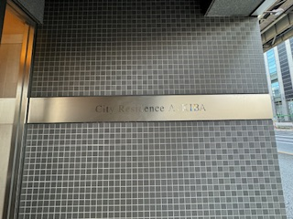 | エンブレム | 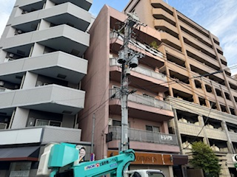 | 光引込ルート
 |  |  | 光引込工事
 |  |  | ※隣接MDUの民地上空通過回避の為
 |  |  | 3階外壁にて引込線引留め行っております。

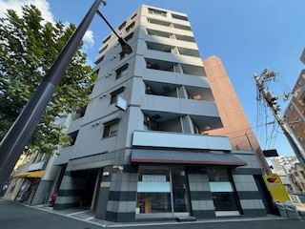 | 外観写真 | 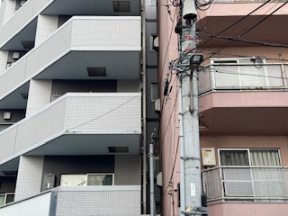 | 光引込ルート
 |  |  | 光引込工事
 |  |  | ※隣接MDUの民地上空通過回避の為
 |  |  | 3階外壁にて引込線引留め行っております。

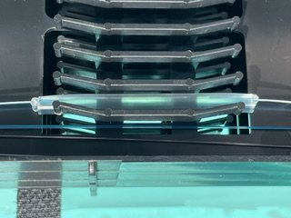 | クロージャ | 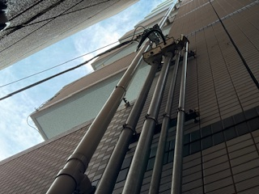 | 光引込ルート
 | 融着接続作業 |  | 光引込工事
 | 3段目トレイ |  | ※引込配管～地下ピット～MDFへ通線
 | 通信16件 2心（青白）

 | 電柱番号 藤倉70

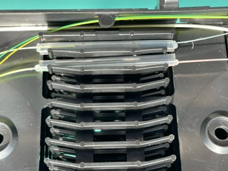
余 白 | クロージャ | 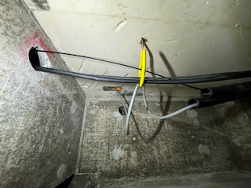 | 地下ピット内
 | 融着接続作業 |  | 光引込工事
 | 5段目トレイ
 | 放送1件 1心(黄)
 | 通信3件 3心（白茶灰）

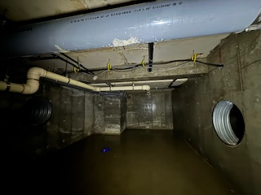
シティレジデンスA3木場 共用部施工写真 | №3 | シティレジデンスA3木場 共用部施工写真 | №4
 | ※黄色は改修工事内容 |  | ※黄色は改修工事内容
 | 地下ピット内 | 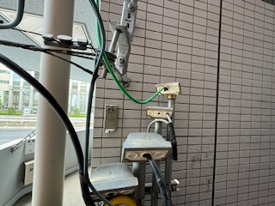 | 引込線撤去
 | 光引込工事 |  | 保安器撤去

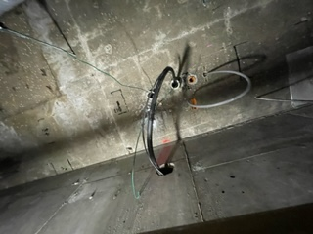 | 地下ピット内 | 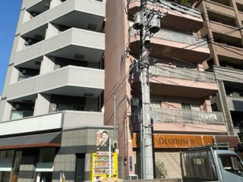 | 引込線撤去
 | 光引込工事 |  | 同軸引込線撤去

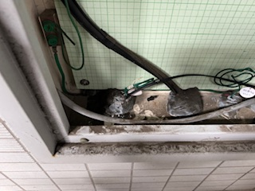
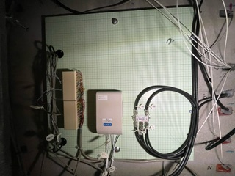
 | 1階 MDF |  | 2階 点検口
 | 光引込工事 |  | 共用部光配線工事
 |  |  | 光成端箱設置
 |  |  | 融着接続（8Cトレイ内）
 |  |  | 4分配器交換

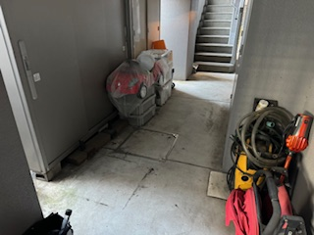 | 1F 駐輪場通路 地下ピットハンドホール | 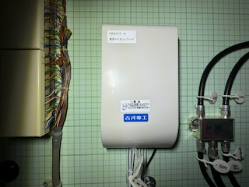 | 光成端箱（拡大）
 | ハンドホール開閉作業 |  | 共用部光配線工事
 |  |  | 光成端箱設置
 |  |  | 融着接続（8Cトレイ内）
 |  |  | ※融着接続世帯（201・202・203号室）

共用部施工写真②
シティレジデンスA3木場 共用部施工写真 | №5 | シティレジデンスA3木場 共用部施工写真 | №6
 | ※黄色は改修工事内容 |  | ※黄色は改修工事内容
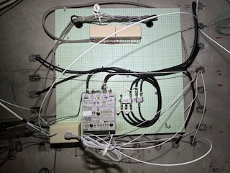 | 3階 点検口 | 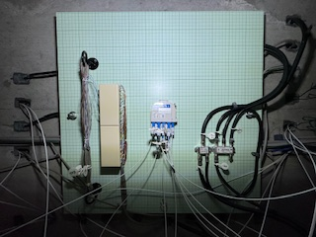 | 6階 点検口
 | 共用部光配線工事 |  | 共用部光配線工事
 | 増幅器35dB交換工事(BS4K8K対応品) |  | 8SPL設置
 | 下り調整 |  | 2分配器交換
 | 2分配器交換 |  | 4分配器交換
 | 4分配器交換

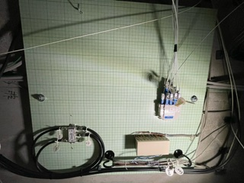 | 4階 点検口 | 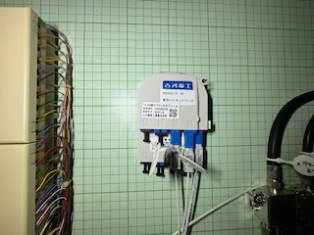 | 6階 点検口
 | 共用部光配線工事 |  | 共用部光配線工事
 | 8SPL設置 |  | 8SPL設置
 | 4分配器交換

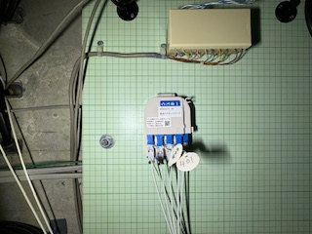 | 4階 点検口 | 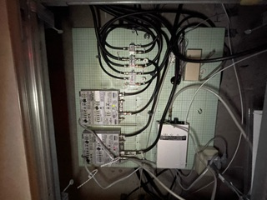 | 7階 点検口
 | 共用部光配線工事 |  | 共用部光配線工事
 | 8SPL設置 |  | 増幅器35dB交換工事(BS4K8K対応品)×2台
 |  |  | 下り調整×2台
 |  |  | 1分岐器交換
 |  |  | 2分岐器交換
 |  |  | 4分配器交換

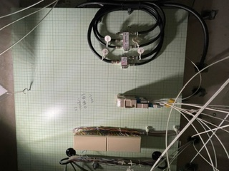
 | 5階 点検口 | 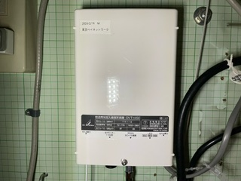 | 7階 点検口
 | 共用部光配線工事 |  | 共用部光配線工事
 | 2分配器交換 |  | V-ONU設置
 | 4分配器交換 |  | 融着接続（PIGテール）
 |  |  | ローパスフィルター取付

シティレジデンスA3木場 共用部施工写真 | №3 | シティレジデンスA3木場 共用部施工写真 | №4
 | ※黄色は改修工事内容 |  | ※黄色は改修工事内容
 | 光引込ルート |  | 光引込ルート
 | 光引込工事 |  | 光引込工事
 | 配管敷設工事 |  | 配管敷設工事

 | 光引込ルート |  | 光引込ルート
 | 光引込工事 |  | 光引込工事
 | 配管敷設工事 |  | 配管敷設工事

 | 光引込ルート |  | 光引込ルート
 | 光引込工事 |  | 光引込工事
 | 配管敷設工事 |  | 配管敷設工事
 |  |  | 壁貫通工事
 |  |  | ボックス設置
 |  |  | 盤横壁面貫通し、盤内へ通線しております

 | 光引込ルート |  | 4F T-4
 | 光引込工事 |  | 共用部光配線工事
 | 配管敷設工事 |  | 光成端箱設置
 |  |  | 融着接続（8Cトレイ内）

各戸入線写真
シティレジデンスA3木場 各戸入線写真 | №7 | シティレジデンスA3木場 各戸入線写真 | №8

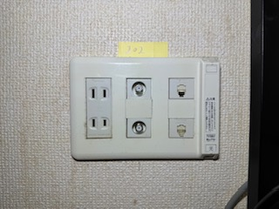 未入線 | 端子プレート交換前 | 未入線 | 203号室
 | 他社光コンセント施工済みのお部屋では |  | ■作業前写真
 | 端子プレート内へ既設回線を収納し、
 | ベイネット光コンセントへ交換しております。

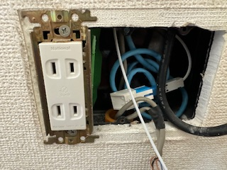 未入線 | 端子プレート内 | 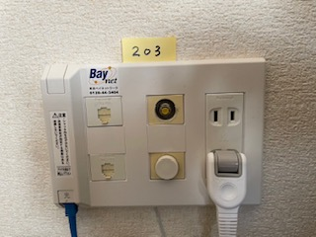 未入線 | 203号室
 | 他社光回線はプレート内へ収納しております。 |  | ■作業後写真

 | ※お客様より他社回線継続希望あった場合は
 | 光ローゼット取付を行い、継続使用可能な
 | 状態になっております。

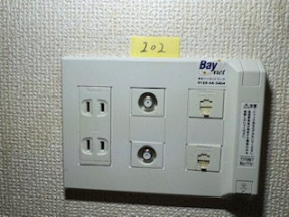 | 端子プレート交換後 | 未入線 | 204号室
 |  |  | ■作業前写真

 |  | 未入線 | 204号室
 |  |  | ■作業後写真

シティレジデンスA3木場 各戸入線写真 | №9 | シティレジデンスA3木場 各戸入線写真 | №10

未入線 | 205号室 | 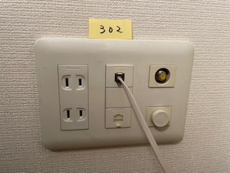 | 302号室
 | ■作業前写真 |  | ■作業前写真

未入線 | 205号室 | 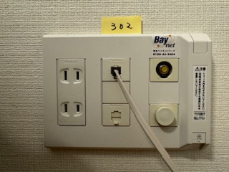 | 302号室
 | ■作業後写真 |  | ■作業後写真

未入線 | 301号室 | 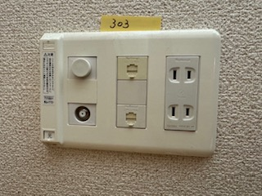 | 303号室
 | ■作業前写真 |  | ■作業前写真

未入線 | 301号室 | 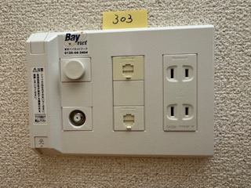 | 303号室
 | ■作業後写真 |  | ■作業後写真

各戸入線写真①
シティレジデンスA3木場 各戸入線写真 | №8 | シティレジデンスA3木場 各戸入線写真 | №9

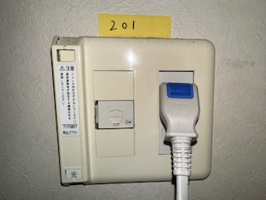
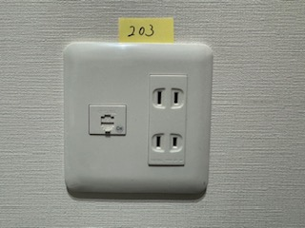
未入線 | 201号室 | 未入線 | 203号室
 | ■作業前写真 |  | ■作業前写真

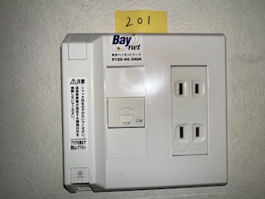
未入線 | 201号室 | 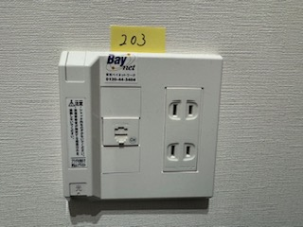 未入線 | 203号室
 | ■作業後写真 |  | ■作業後写真

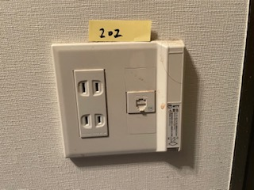 未入線 | 202号室 | 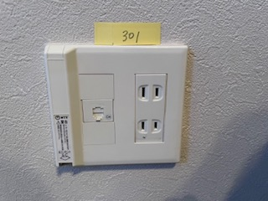 未入線 | 301号室
 | ■作業前写真 |  | ■作業前写真

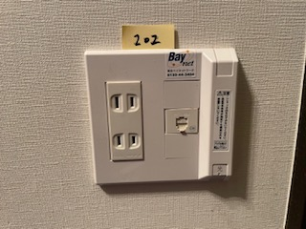 未入線 | 202号室 | 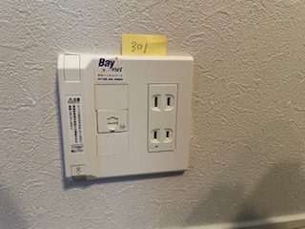 未入線 | 301号室
 | ■作業後写真 |  | ■作業後写真

シティレジデンスA3木場 各戸入線写真 | №10 | シティレジデンスA3木場 各戸入線写真 | №11

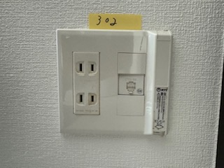 未入線 | 302号室 | 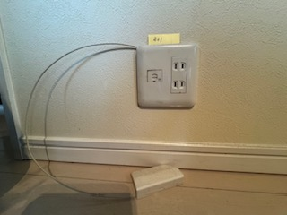 未入線 | 401号室
 | ■作業前写真 |  | ■作業前写真

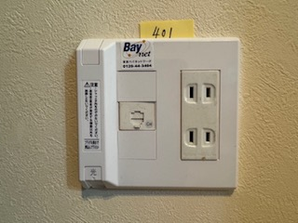
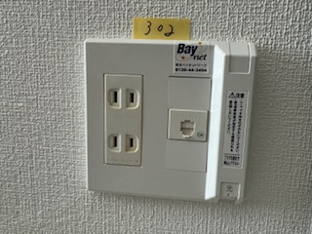 未入線 | 302号室 | 未入線 | 401号室
 | ■作業後写真 |  | ■作業後写真

未入線 | 303号室 | 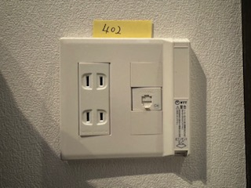 未入線 | 402号室
 | ■作業前写真 |  | ■作業前写真

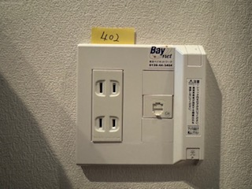
未入線 | 303号室 | 未入線 | 402号室
 | ■作業後写真 |  | ■作業後写真

各戸入線写真②
シティレジデンスA3木場 各戸入線写真 | №12 | シティレジデンスA3木場 各戸入線写真 | №13

未入線 | 403号室 | 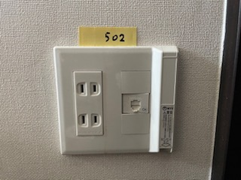 未入線 | 502号室
 | ■作業前写真 |  | ■作業前写真

未入線 | 403号室 | 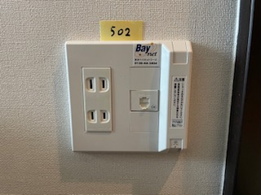 未入線 | 502号室
 | ■作業後写真 |  | ■作業後写真

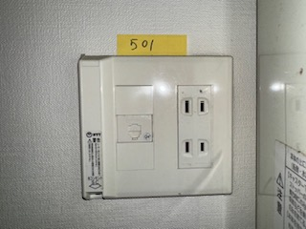 未入線 | 501号室 | 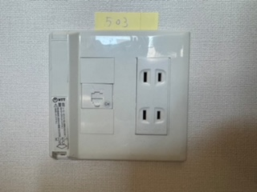 未入線 | 503号室
 | ■作業前写真 |  | ■作業前写真

 未入線 | 501号室 |  未入線 | 503号室
 | ■作業後写真 |  | ■作業後写真

シティレジデンスA3木場 各戸入線写真 | №14 | シティレジデンスA3木場 各戸入線写真 | №15

 未入線 | 601号室 |  未入線 | 603号室
 | ■作業前写真 |  | ■作業前写真

 未入線 | 601号室 |  未入線 | 603号室
 | ■作業後写真 |  | ■作業後写真

 未入線 | 602号室 |  未入線 | 701号室
 | ■作業前写真 |  | ■作業前写真

 未入線 | 602号室 |  未入線 | 701号室
 | ■作業後写真 |  | ■作業後写真
 | ※光ローゼット取付

各戸入線写真③
シティレジデンスA3木場 各戸入線写真 | №16 | シティレジデンスA3木場 各戸入線写真 | №17

未入線 | 702号室 |  未入線 | 801号室（オーナー様）UB上
 | ■作業前写真 |  | ■作業前写真

未入線 | 702号室 |  未入線 | 801号室（オーナー様)UB上
 | ■作業後写真 |  | ■作業後写真

 未入線 | 703号室 |  未入線 | 801号室（オーナー様)UB上
 | ■作業前写真 |  | ■作業後写真
 |  |  | D-ONU取付
 |  |  | ※LAN戻しにてLDK1端子へ接続しております

 未入線 | 703号室
 | ■作業後写真

シティレジデンスA3木場 各戸入線写真 | №18 | シティレジデンスA3木場 各戸入線写真 | №19

 | 601号室 |  | 603号室
 | ■作業前写真 |  | ■作業前写真

 | 601号室 |  | 603号室
 | ■作業後写真 |  | ■作業後写真

未入線 | 602号室 | 未入線 | 604号室
 | ■作業前写真 |  | ■作業前写真

未入線 | 602号室 | 未入線 | 604号室
 | ■作業後写真 |  | ■作業後写真

